상품제안서
버블큐브 캡슐형 세탁세제 7g 4개입 | 상품코드: S40600

 |  |  |  |  |  |  | 02-713-8555 | www.synergygift.co.kr
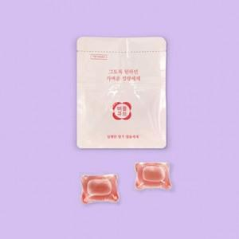

【상세/제작정보】

【인쇄/포장옵션】 | 스티커 / 포장불가능

【공급단가】 | 수량 | 50~ | 100~ | 500~ | 1,000~ | 5,000~
*VAT별도 | 단가 | 2,600원 | 2,440원 | 2,250원 | 2,040원 | 1,720원

【상품 URL】 | https://www.synergygift.co.kr:443/src/goods_detail.php?gdno=40600

